Лист1
Представляем вашему вниманию новую коллекцию футболок от бренда «VOSQ», названную «Нехорошая квартира». Данная коллекция вдохновлена литературным произведением Булгакова М. А. «Мастер и Маргарита» и переосмыслена в принтах молодыми российскими художниками Дарьей Кравцовой и Ксенией Шевченко. Все изделия изготовлены из 100% хлопчатобумажной ткани. Принты выполнены с применением высококачественных материалов, что обеспечивает их долговечность и сохранение первоначального внешнего вида при длительной эксплуатации и многократных стирках. Для подтверждения высокого качества продукции и используемых материалов, мы готовы предоставить по одному образцу по запросу. В случае невозможности визита в наш шоурум, данная услуга позволит вам лично оценить качество ткани и печати.

 |  |  |  |  |  |  |  |  |  |  |  |  |  | 0 | 0 ₽
Бренд | Коллекция | Пол | Наименование | модель | Артикул | Цвет | Цвет | Состав | Размер | ФОТО | Срок поступления на склад в Москве | ЦЕНА ОПТ | ЦЕНА РОЗН | ЗАКАЗ, ЕД | Сумма
VOSQ | Нехорошая квартира | унисекс | Футболка | оверсайз | AW25-FUU101 | Черный | 99X | 100% хб | XS | 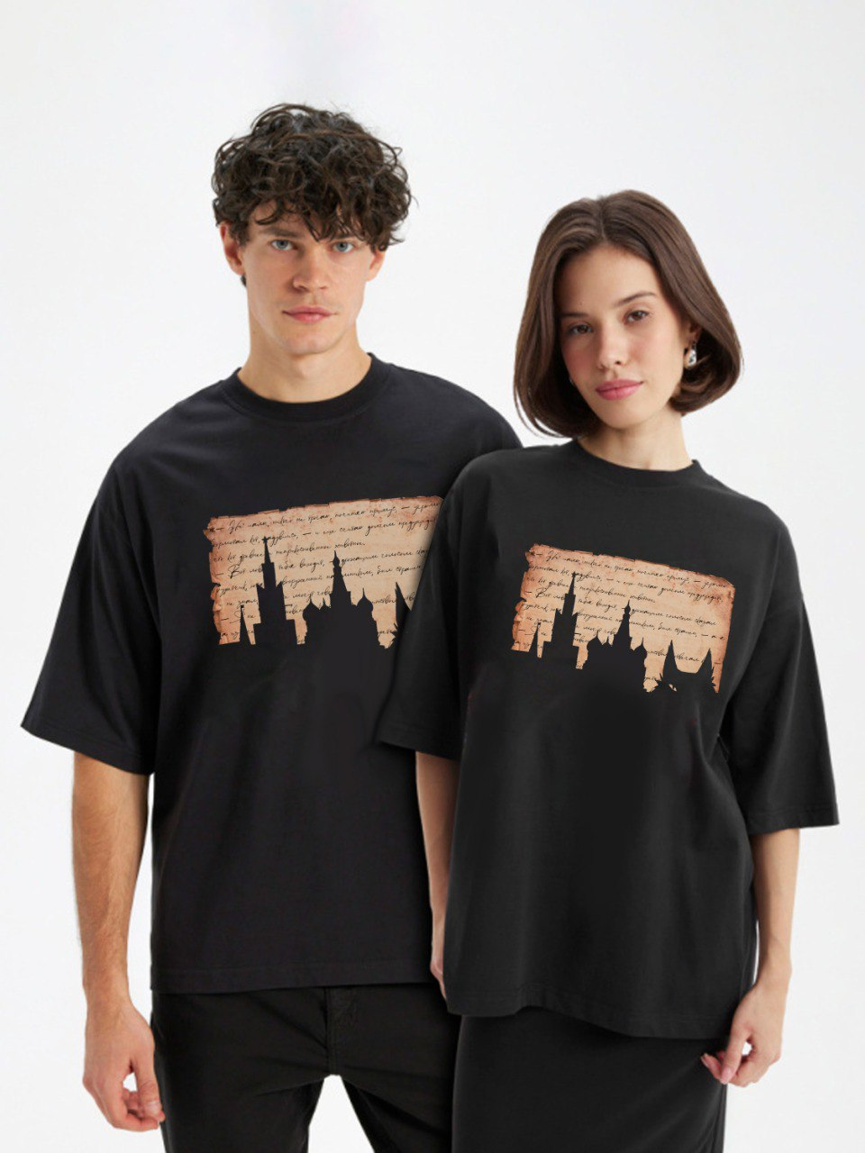 | октябрь | 1850 | 4599 |  | 0
VOSQ | Нехорошая квартира | унисекс | Футболка | оверсайз | AW25-FUU101 | Черный | 99X | 100% хб | S |  | октябрь | 1850 | 4599 |  | 0
VOSQ | Нехорошая квартира | унисекс | Футболка | оверсайз | AW25-FUU101 | Черный | 99X | 100% хб | M |  | октябрь | 1850 | 4599 |  | 0
VOSQ | Нехорошая квартира | унисекс | Футболка | оверсайз | AW25-FUU101 | Черный | 99X | 100% хб | L |  | октябрь | 1850 | 4599 |  | 0
VOSQ | Нехорошая квартира | унисекс | Футболка | оверсайз | AW25-FUU101 | Черный | 99X | 100% хб | XL |  | октябрь | 1850 | 4599 |  | 0
VOSQ | Нехорошая квартира | унисекс | Футболка | оверсайз | AW25-FUU101 | Черный | 99X | 100% хб | XXL |  | октябрь | 1850 | 4599 |  | 0
VOSQ | Нехорошая квартира | унисекс | Футболка | оверсайз | AW25-FUU102 | Черный | 99X | 100% хб | XS | 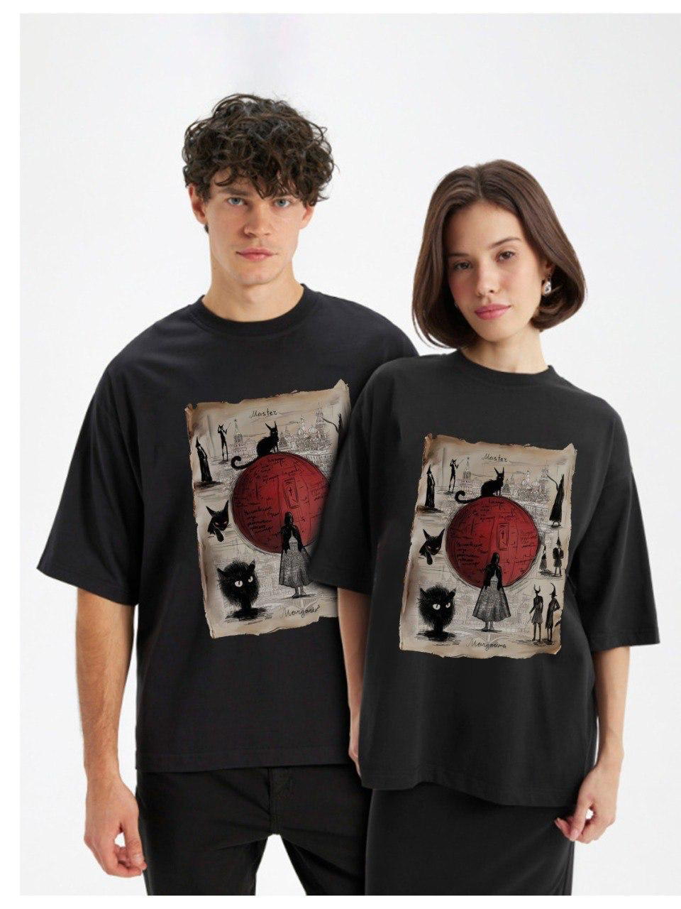 | октябрь | 1850 | 4599 |  | 0
VOSQ | Нехорошая квартира | унисекс | Футболка | оверсайз | AW25-FUU102 | Черный | 99X | 100% хб | S |  | октябрь | 1850 | 4599 |  | 0
VOSQ | Нехорошая квартира | унисекс | Футболка | оверсайз | AW25-FUU102 | Черный | 99X | 100% хб | M |  | октябрь | 1850 | 4599 |  | 0
VOSQ | Нехорошая квартира | унисекс | Футболка | оверсайз | AW25-FUU102 | Черный | 99X | 100% хб | L |  | октябрь | 1850 | 4599 |  | 0
VOSQ | Нехорошая квартира | унисекс | Футболка | оверсайз | AW25-FUU102 | Черный | 99X | 100% хб | XL |  | октябрь | 1850 | 4599 |  | 0
VOSQ | Нехорошая квартира | унисекс | Футболка | оверсайз | AW25-FUU102 | Черный | 99X | 100% хб | XXL |  | октябрь | 1850 | 4599 |  | 0
VOSQ | Нехорошая квартира | унисекс | Футболка | оверсайз | AW25-FUU103 | Черный | 99X | 100% хб | XS | 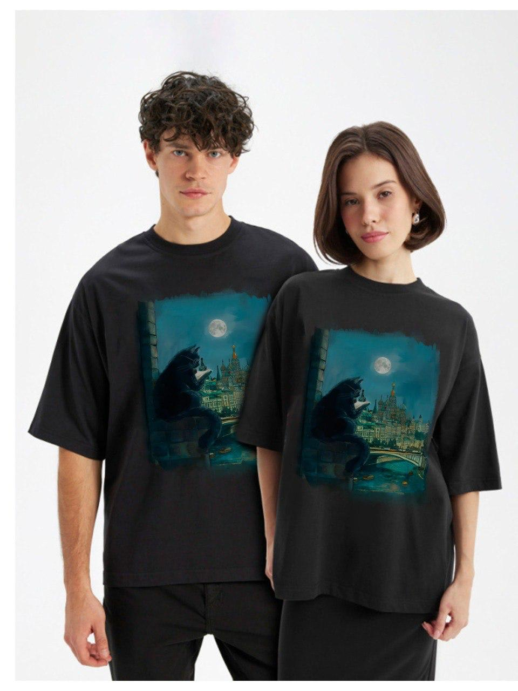 | октябрь | 2000 | 4999 |  | 0
VOSQ | Нехорошая квартира | унисекс | Футболка | оверсайз | AW25-FUU103 | Черный | 99X | 100% хб | S |  | октябрь | 2000 | 4999 |  | 0
VOSQ | Нехорошая квартира | унисекс | Футболка | оверсайз | AW25-FUU103 | Черный | 99X | 100% хб | M |  | октябрь | 2000 | 4999 |  | 0
VOSQ | Нехорошая квартира | унисекс | Футболка | оверсайз | AW25-FUU103 | Черный | 99X | 100% хб | L |  | октябрь | 2000 | 4999 |  | 0
VOSQ | Нехорошая квартира | унисекс | Футболка | оверсайз | AW25-FUU103 | Черный | 99X | 100% хб | XL |  | октябрь | 2000 | 4999 |  | 0
VOSQ | Нехорошая квартира | унисекс | Футболка | оверсайз | AW25-FUU103 | Черный | 99X | 100% хб | XXL |  | октябрь | 2000 | 4999 |  | 0
VOSQ | Нехорошая квартира | унисекс | Футболка | оверсайз | AW25-FUU104 | черный | 99X | 100% хб | XS | 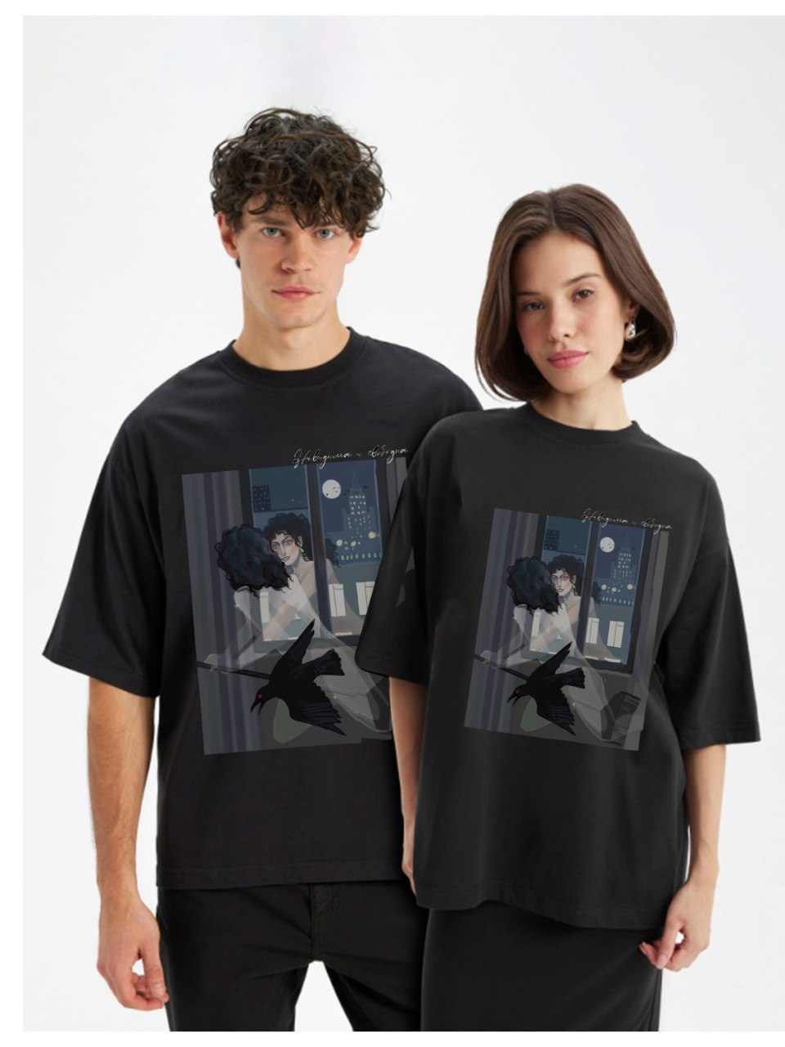 | октябрь | 1900 | 4699 |  | 0
VOSQ | Нехорошая квартира | унисекс | Футболка | оверсайз | AW25-FUU104 | черный | 99X | 100% хб | S |  | октябрь | 1900 | 4699 |  | 0
VOSQ | Нехорошая квартира | унисекс | Футболка | оверсайз | AW25-FUU104 | черный | 99X | 100% хб | M |  | октябрь | 1900 | 4699 |  | 0
VOSQ | Нехорошая квартира | унисекс | Футболка | оверсайз | AW25-FUU104 | черный | 99X | 100% хб | L |  | октябрь | 1900 | 4699 |  | 0
VOSQ | Нехорошая квартира | унисекс | Футболка | оверсайз | AW25-FUU104 | черный | 99X | 100% хб | XL |  | октябрь | 1900 | 4699 |  | 0
VOSQ | Нехорошая квартира | унисекс | Футболка | оверсайз | AW25-FUU104 | черный | 99X | 100% хб | XXL |  | октябрь | 1900 | 4699 |  | 0
VOSQ | Нехорошая квартира | унисекс | Футболка | оверсайз | AW25-FUU105 | черный | 99X | 100% хб | XS | 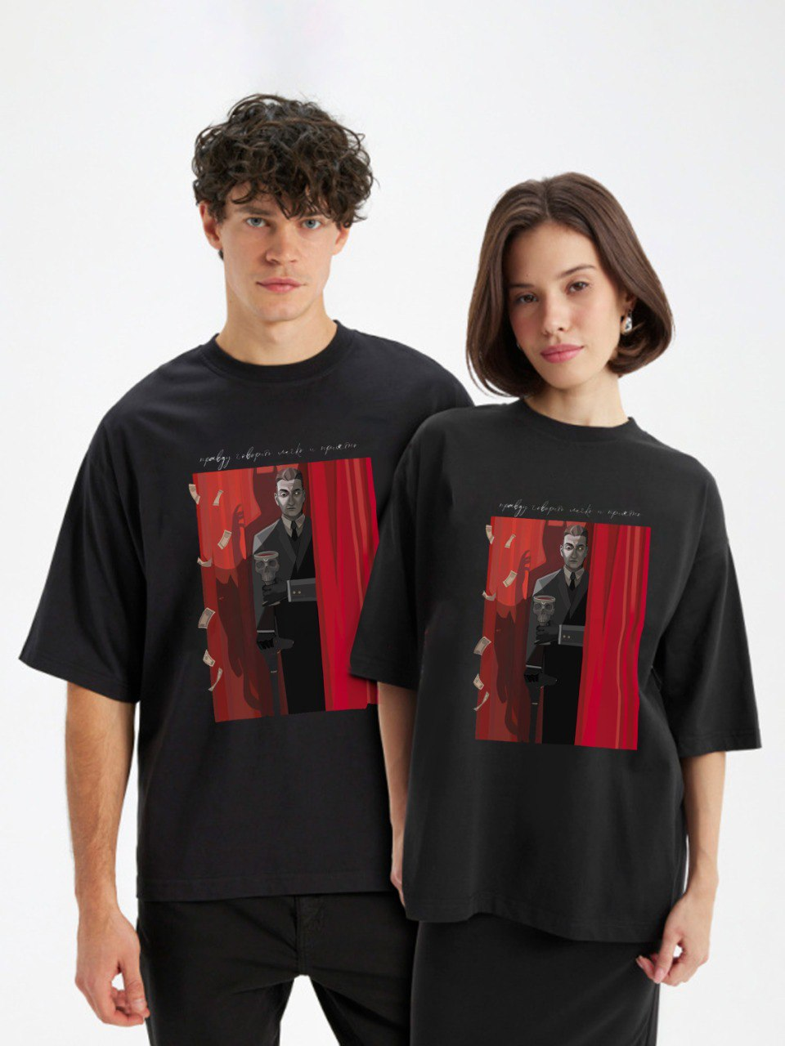 | октябрь | 1950 | 4799 |  | 0
VOSQ | Нехорошая квартира | унисекс | Футболка | оверсайз | AW25-FUU105 | черный | 99X | 100% хб | S |  | октябрь | 1950 | 4799 |  | 0
VOSQ | Нехорошая квартира | унисекс | Футболка | оверсайз | AW25-FUU105 | черный | 99X | 100% хб | M |  | октябрь | 1950 | 4799 |  | 0
VOSQ | Нехорошая квартира | унисекс | Футболка | оверсайз | AW25-FUU105 | черный | 99X | 100% хб | L |  | октябрь | 1950 | 4799 |  | 0
VOSQ | Нехорошая квартира | унисекс | Футболка | оверсайз | AW25-FUU105 | черный | 99X | 100% хб | XL |  | октябрь | 1950 | 4799 |  | 0
VOSQ | Нехорошая квартира | унисекс | Футболка | оверсайз | AW25-FUU105 | черный | 99X | 100% хб | XXL |  | октябрь | 1950 | 4799 |  | 0
VOSQ | Нехорошая квартира | унисекс | Футболка | оверсайз | AW25-FUU106 | черный | 99X | 100% хб | XS | 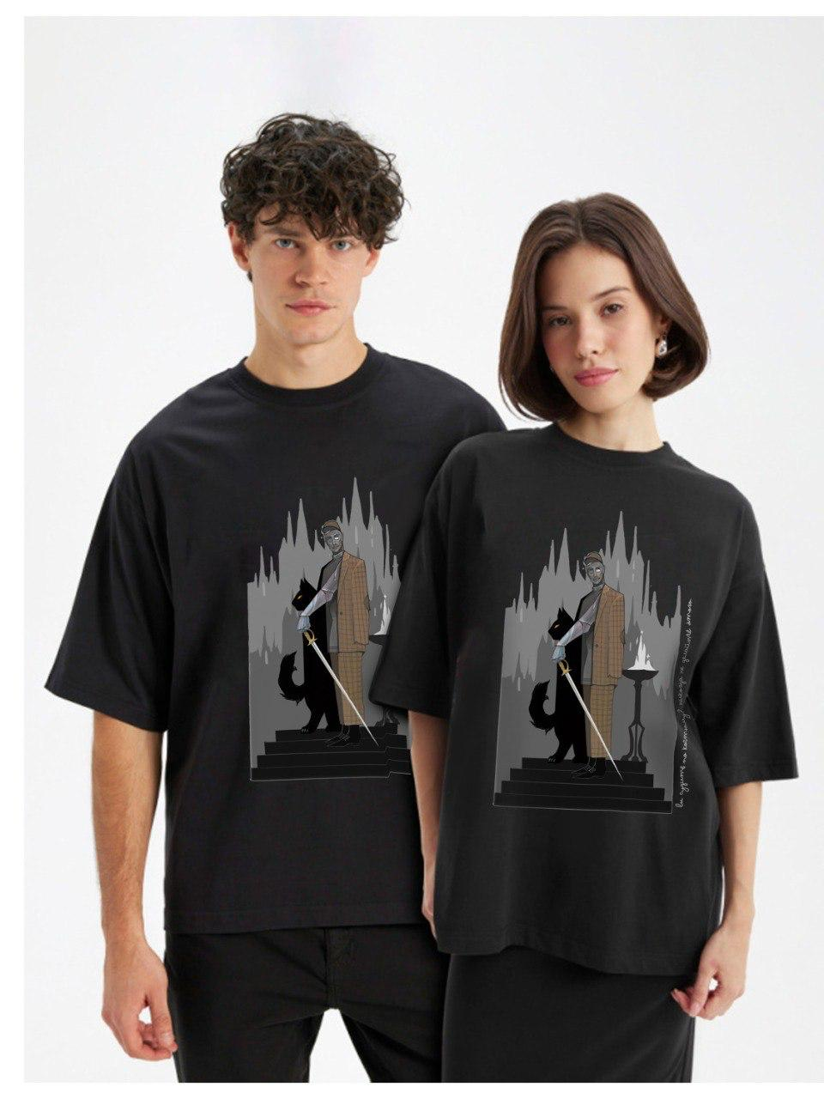 | октябрь | 2000 | 4999 |  | 0
VOSQ | Нехорошая квартира | унисекс | Футболка | оверсайз | AW25-FUU106 | черный | 99X | 100% хб | S |  | октябрь | 2000 | 4999 |  | 0
VOSQ | Нехорошая квартира | унисекс | Футболка | оверсайз | AW25-FUU106 | черный | 99X | 100% хб | M |  | октябрь | 2000 | 4999 |  | 0
VOSQ | Нехорошая квартира | унисекс | Футболка | оверсайз | AW25-FUU106 | черный | 99X | 100% хб | L |  | октябрь | 2000 | 4999 |  | 0
VOSQ | Нехорошая квартира | унисекс | Футболка | оверсайз | AW25-FUU106 | черный | 99X | 100% хб | XL |  | октябрь | 2000 | 4999 |  | 0
VOSQ | Нехорошая квартира | унисекс | Футболка | оверсайз | AW25-FUU106 | черный | 99X | 100% хб | XXL |  | октябрь | 2000 | 4999 |  | 0
VOSQ | Нехорошая квартира | унисекс | Футболка | оверсайз | AW25-FUU109 | черный | 99X | 100% хб | XS | 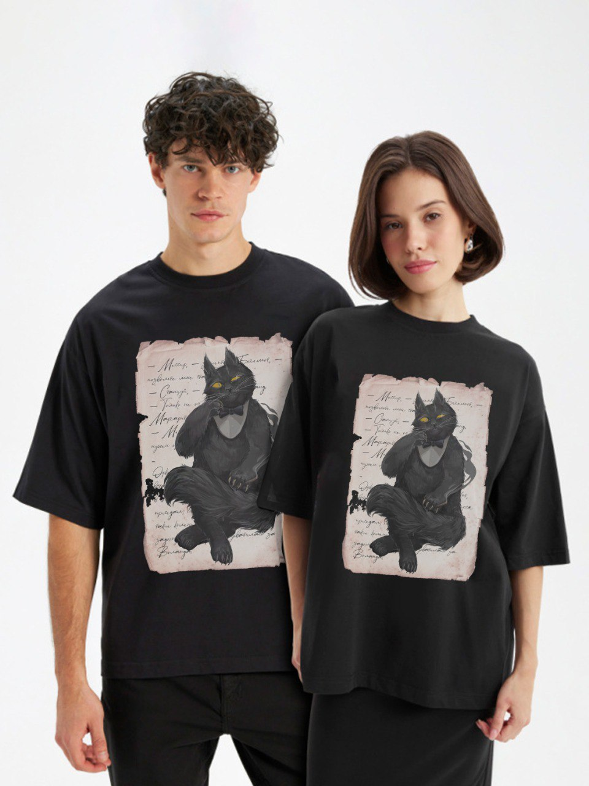 | октябрь | 2000 | 4999 |  | 0
VOSQ | Нехорошая квартира | унисекс | Футболка | оверсайз | AW25-FUU109 | черный | 99X | 100% хб | S |  | октябрь | 2000 | 4999 |  | 0
VOSQ | Нехорошая квартира | унисекс | Футболка | оверсайз | AW25-FUU109 | черный | 99X | 100% хб | M |  | октябрь | 2000 | 4999 |  | 0
VOSQ | Нехорошая квартира | унисекс | Футболка | оверсайз | AW25-FUU109 | черный | 99X | 100% хб | L |  | октябрь | 2000 | 4999 |  | 0
VOSQ | Нехорошая квартира | унисекс | Футболка | оверсайз | AW25-FUU109 | черный | 99X | 100% хб | XL |  | октябрь | 2000 | 4999 |  | 0
VOSQ | Нехорошая квартира | унисекс | Футболка | оверсайз | AW25-FUU109 | черный | 99X | 100% хб | XXL |  | октябрь | 2000 | 4999 |  | 0
VOSQ | Нехорошая квартира | унисекс | Футболка | оверсайз | AW25-FUU108 | черный | 99X | 100% хб | XS | 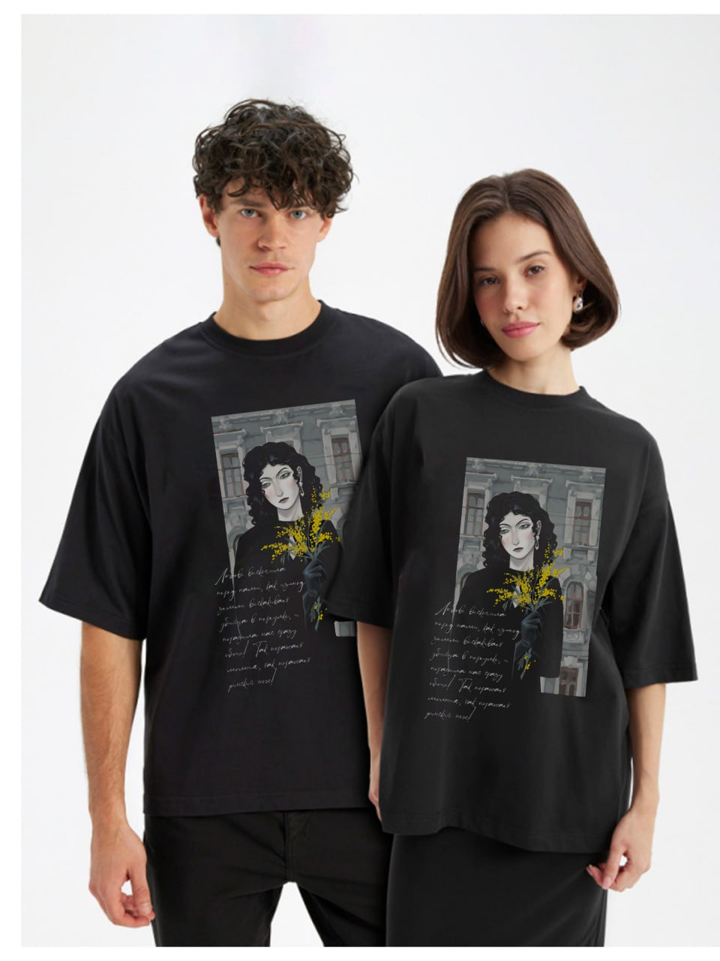 | октябрь | 1850 | 4599 |  | 0
VOSQ | Нехорошая квартира | унисекс | Футболка | оверсайз | AW25-FUU108 | черный | 99X | 100% хб | S |  | октябрь | 1850 | 4599 |  | 0
VOSQ | Нехорошая квартира | унисекс | Футболка | оверсайз | AW25-FUU108 | черный | 99X | 100% хб | M |  | октябрь | 1850 | 4599 |  | 0
VOSQ | Нехорошая квартира | унисекс | Футболка | оверсайз | AW25-FUU108 | черный | 99X | 100% хб | L |  | октябрь | 1850 | 4599 |  | 0
VOSQ | Нехорошая квартира | унисекс | Футболка | оверсайз | AW25-FUU108 | черный | 99X | 100% хб | XL |  | октябрь | 1850 | 4599 |  | 0
VOSQ | Нехорошая квартира | унисекс | Футболка | оверсайз | AW25-FUU108 | черный | 99X | 100% хб | XXL |  | октябрь | 1850 | 4599 |  | 0

